Sheet1



Ozolnieku novada dome

PIRMSKOLAS IZGLĪTĪBAS IESTĀDE “Bitīte”, Saules iela 6, Brankas, Cenu pagasts, Ozolnieku novads.
Pārskats par sasniegtajiem enerģētikas rādītājiem pēc renovācijas
Ēkas īpašnieki | Ozolnieku novada pašvaldība
Ēkas apsaimniekotājs | Ozolnieku novada pašvaldība
Projketa realizāciajs gads | 2010.g.
Kopējā ēkas platība | 530.4
Stāvu skaits | 1 virszemes stāvs
 | PIRMS RENOVĀCIJAS | PĒC RENOVĀCIJAS
VIZUĀLS IESKATS RENOVĀCIJĀ PAVEIKTAJĀ | 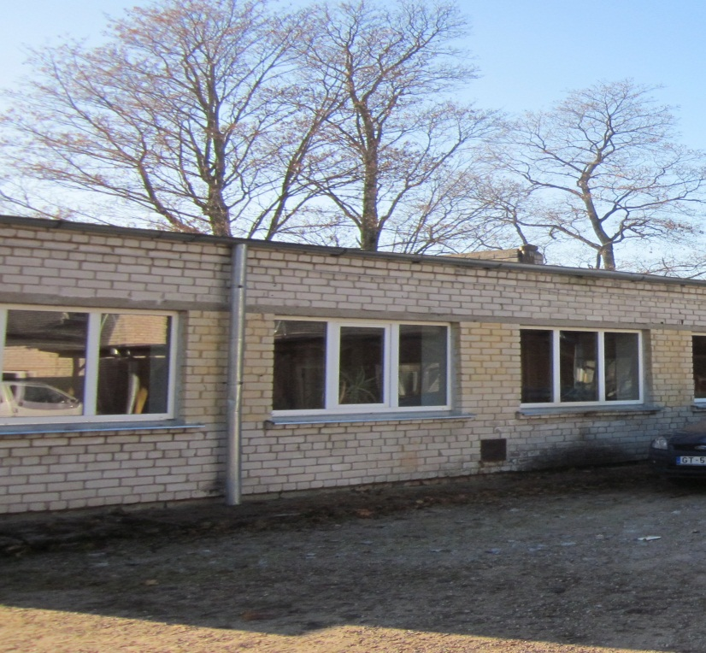
Veiktās aktivitātes | • Visu sienu siltināšana ar izolācijas materiālu, siltinot logu un durvju ailas un ēkas cokolu; • cokola siltināšana; • neblīvo ārdurvju nomaiņa pret jaunām metāla siltinātām ārdurvīm un vējtvera durvju uzstādīšana, kur tas ir iespējams; • veco koka logu nomaiņa pret PVC logiem;
 | PIRMS RENOVĀCIJAS | PĒC RENOVĀCIJAS
Enerģijas patēriņš apkurei gadā MWh | 141.62 | 104.33
Energoefektivitātes novērtējums gadā (kWh/m2) | 267.00 | 196.70
Oglekļa dioksīda (CO2) emisijas novērtējums gadā (kgCO2) | 24,217.00 | 17,921.00
Enerģijas ietaupījums kWh/m2 gadā | 70.30
Pašvaldības ieguldījumi LVL | 26,389.97
KPFI līdzekļi LVL | 11,135.65
KOPĒJĀS izmaksas LVL | 37,525.63
KOPĒJĀS izmaksas LVL/m2 | 70.75
Ieguldījumu atmaksāšanās periods GADOS | 7.51

